상품제안서
알로 온열 저주파 EMS 마사지기 | 상품코드: S42036

 |  |  |  |  |  |  | 02-713-8555 | www.synergygift.co.kr
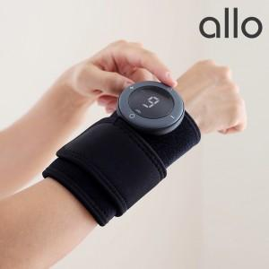

【상세/제작정보】

【인쇄/포장옵션】 | 실크 / 포장지포장

【공급단가】 | 수량 | 30~ | 50~ | 100~ | 300~ | 500~
*VAT별도 | 단가 | 38,810원 | 37,540원 | 36,590원 | 35,950원 | 34,990원

【상품 URL】 | https://www.synergygift.co.kr:443/src/goods_detail.php?gdno=42036

